Main
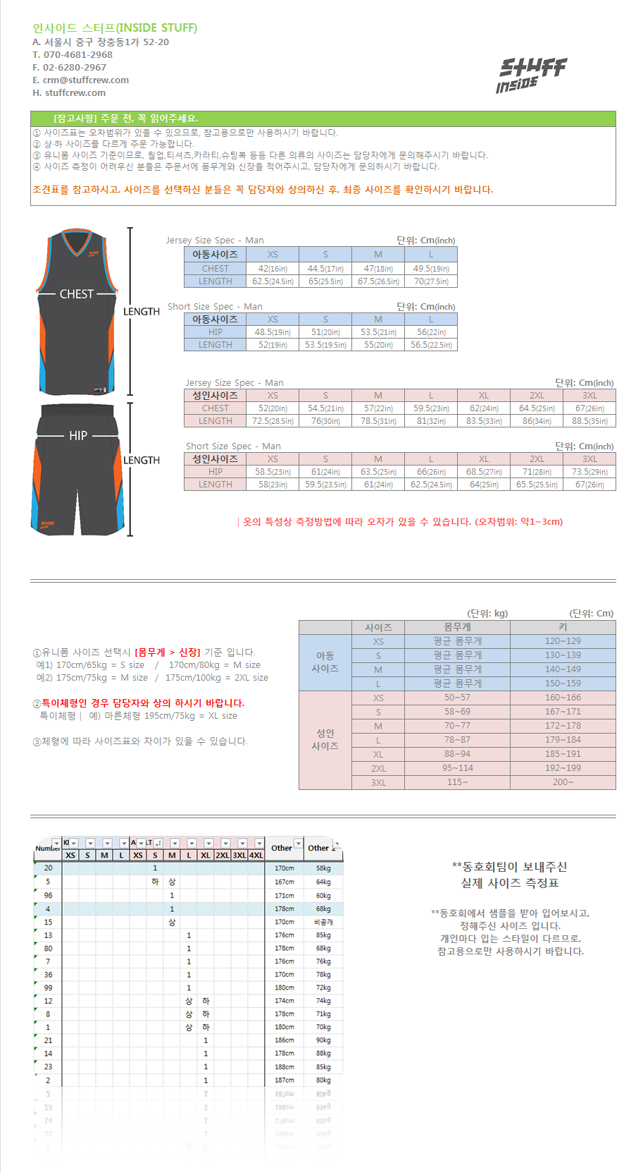
팀 이름 |  | STUFF (스터프)
이름 | 연락처 | 주소 |  |  |  |  |  |  |  |  |  | 이메일 |  |  | email@hotmail.com
홍길동 | 010-1234-5678 | 서울시 중구 |  |  |  |  |  |  |  |  |  | 지역 |  |  | 서울
철수 | 010-9876-5432 |  |  |  |  |  |  |  |  |  |  | 팀원수 |  |  | 20

요청 사항 |  | 디자인 및 제작에 관한 요청사항이 있다면 이곳에 적어주시기 바랍니다.

주문일 | 마킹이름 마킹을 희망하는 이름을 기입해주세요 | 번호 | 아동 사이즈 |  |  |  | 성인 사이즈 |  |  |  |  |  |  |  | 몸무게/체중 (필요시 기재) | 참고 1 | 참고 2
 |  |  | 5XS | 4XS | 3XS | 2XS | XS | S | M | L | XL | 2XL | 3XL | 4XL
(예시) | GILDONG | 23 |  |  |  |  |  |  |  | 상 | 하 |  |  |  | 178 / 75 | 상하의 사이즈 다름
(예시) |  | 10 |  |  |  |  |  |  | 1 |  |  |  |  |  | 180 / 85 | 등 이름마킹 없음

 |  |  | XS | S | M | L | XS | S | M | L | XL | 2XL | 3XL | 4XL
 |  | 상의 | 0 | 0 | 0 | 0 | 0 | 0 | 0 | 0 | 0 | 0 | 0 | 0 | 0 |  |  | `
 |  | 하의 | 0 | 0 | 0 | 0 | 0 | 0 | 0 | 0 | 0 | 0 | 0 | 0 | 0

 |  |  |  |  |  |  |  |  |  |  |  |  |  |  | 입금 계좌 | 카카오뱅크 3333078737907
 |  |  |  |  |  |  |  |  |  |  |  |  |  |  | 고객 문의 | 070-4681-2968
 |  |  |  |  |  |  |  |  |  |  |  |  |  |  | 카카오톡 문의 | http://goto.kakao.com/fma3mn0e

추가 가격 안내
사진 설명 | 선택 항목 | 위치 | 세부 가격 안내 |  |  | 비고 | 색상 도수 참고
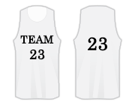 | Marking |  | 1도 | 2도 | 3도 | ­ Team Name + 상의 앞뒤 번호 포함 가격 ­ 글자 수 제한은 없습니다. | 1도 1가지 색상 제작
 | Team Name | 앞면 | ₩1,000 | ₩4,000 | ₩6,000 |  | 2도 2가지 색상 제작
 | 상의 번호 | 앞, 뒷면 |  |  |  |  | 3도 3가지 색상 제작
 | Initial | 등 번호 위 또는 아래 | ₩1,000 |  |  | ­ 한글 및 영문, 특수 문자 가능 합니다. ­ 글자 수에 제한은 없습니다. (8자리 내외 권장)
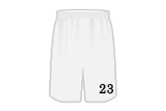 | 하의 번호 | 왼쪽 | ₩2,000 |  |  | ­ 위치 변경은 가능합니다. ­ 통상적으로 왼쪽 하단 부분에 맞춰 집니다.
전화 문의 요망 | Emblem | 임의 지정 가능 | \3,000 ~ \10,000 |  |  | ­ 크기에 따라 가격이 다릅니다.
포장 방식 |  | 개별 포장 | ₩5,000 |  |  | 1벌씩 개별 포장하여 배송 처리됩니다.
 |  | 단체 포장 | ₩0 |  |  | 한번에 전체 포장하여 배송 처리됩니다.
FAQ. 기타 사항 * 글자 수 제한은 없습니다. 하지만, 무분별한 글자 수는 오히려 상품의 특색을 방해 할 수 있어 8자리 내외로 하는 것을 권해드리고 있습니다. * 주문자 요청에 따라 일부는 위치 변경이 가능합니다.(Initial, 하의 번호, Emblem) * 기본 원단(Flat Back Mesh)으로 제작됩니다. 고급 기능성 원단으로 제작되므로, 착용감에 만족을 느끼실 겁니다.

주문 사항 안내 |  |  | 제작 기간 안내 신규 제작: 제작 기간은 15일 기준으로 약 2주 정도 소요됩니다. (주문 수량 및 요청 사항에 따라 지연될 수 있습니다.) 추가 제작: 기존 추가 제작일 경우 20일. 약 3주 정도 소요됩니다.
신규 단체 주문 | 10벌 이상 제작 가능
추가 제작 가격 안내 | 5벌 이하 | 1벌 \1,000 추가
 | 5벌 이상 | 추가 금액 없음

실측사이즈
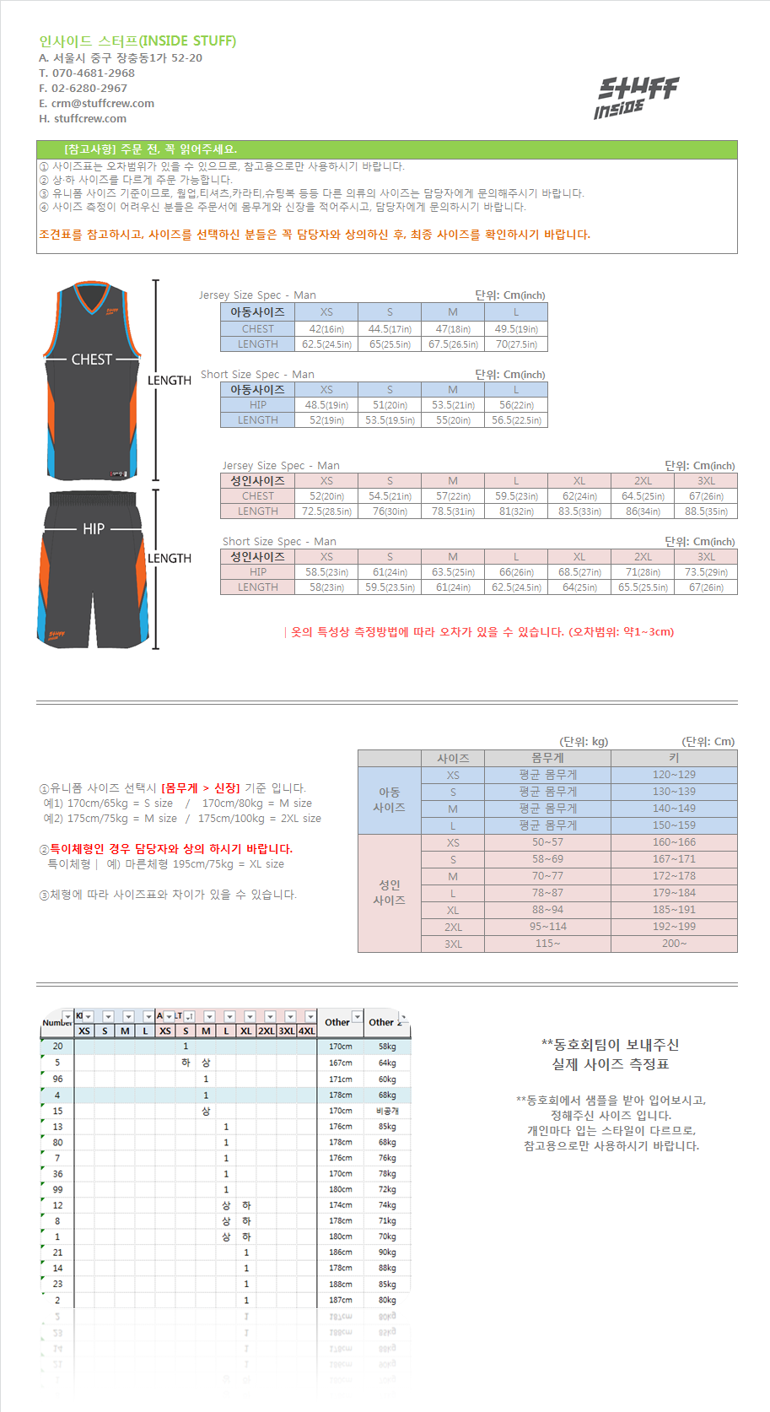
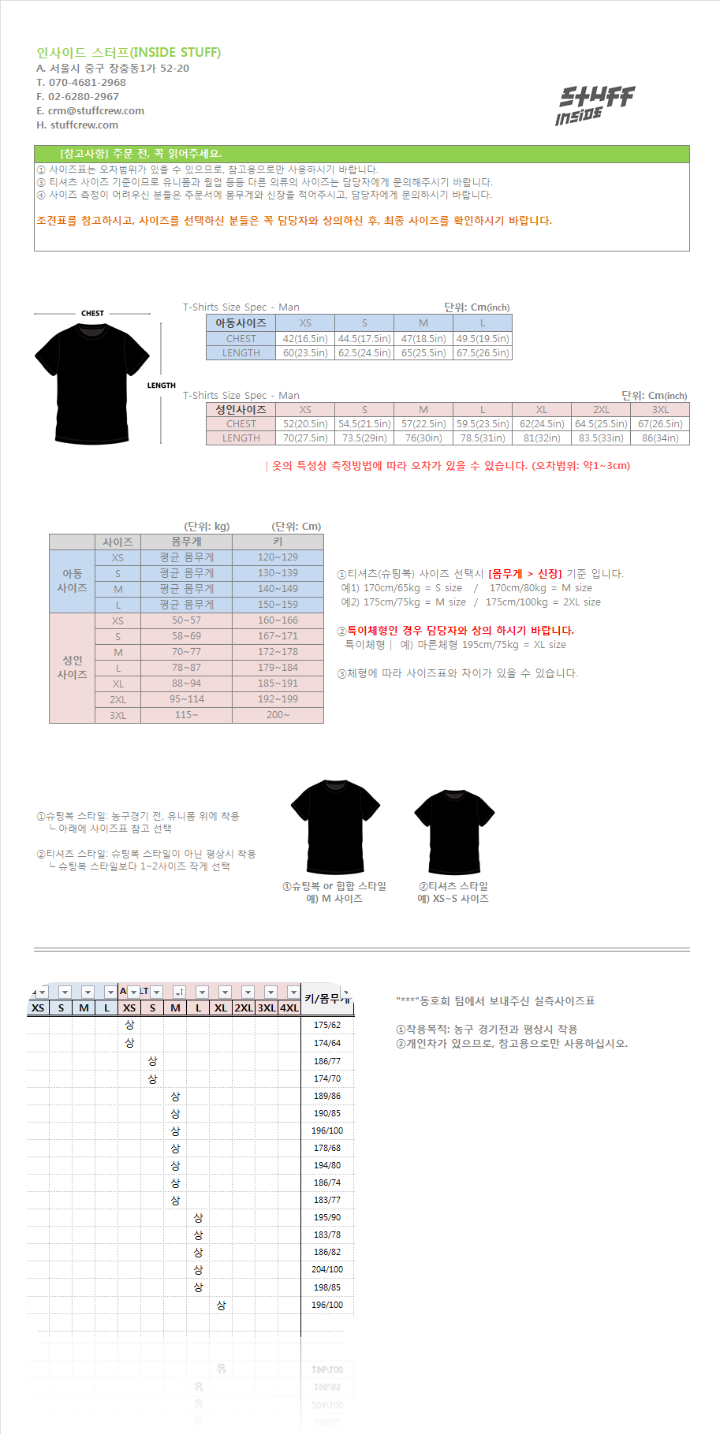
실측사이즈 (유니폼) | 실측 사이즈 (쿨론 티셔츠)

